상품제안서
라이트핏 로얄버튼 3단자동 암막양우산 | 상품코드: S40776

 |  |  |  |  |  |  | 02-713-8555 | www.synergygift.co.kr
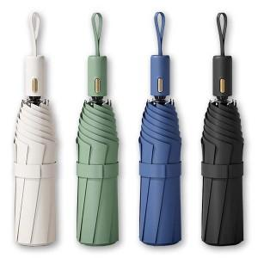

【상세/제작정보】

【인쇄/포장옵션】 | 실크, 레이저, 원단1도인쇄 / 포장불가능

【공급단가】 | 수량 | 50~ | 100~ | 500~ | 1,000~ | 3,000~
*VAT별도 | 크림 | 7,540원 | 7,130원 | 6,780원 | 6,610원 | 6,490원
 | 민트 | 7,540원 | 7,130원 | 6,780원 | 6,610원 | 6,490원
 | 블루 | 7,540원 | 7,130원 | 6,780원 | 6,610원 | 6,490원
 | 블랙 | 7,540원 | 7,130원 | 6,780원 | 6,610원 | 6,490원

【상품 URL】 | https://www.synergygift.co.kr:443/src/goods_detail.php?gdno=40776

